Login
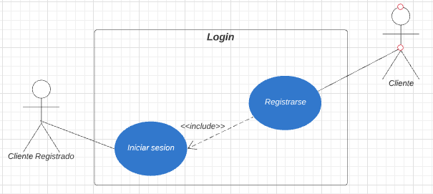
Plantilla de descripcion textual Caso de uso / requerimiento

Identificador | IS-0001
Prioridad | Alta
Critico | No
Caso de uso | Login
Actores | Usuario
Resumen / descripción | Este caso de uso permite que cada usuario inicie su sesión y tenga acceso a las funciones predeterminadas de él.
Pre- condiciones | El usuario ingresa su usuario y contraseña para poder acceder a la pagina wed, tienen que estar anteriormente registrados para poder ingresar.
Post-condiciones | el cliente registrado ingresan a su respectivo panel.
Entradas
Salidas
Criterios de aceptación | Datos incorrectos El sistema arroja un mensaje “Su usuario y contraseña no coinciden” .

Relaciones entre casos de uso

Incluye | si
Extiende
Hereda de (generalización)

Flujo de eventos

Actor | Sistema
Usuario | 1-El sistema despliega un formulario para que el usuario ingrese su identificación de usuario y su contraseña.
Usuario | 2-El usuario ingresa nombre usuario y la contraseña.
Usuario | 3-El sistema verifica los datos del usuario.
Usuario | 4-El sistema permite el acceso del usuario, si el usuario esta creado y el password es correcto lo deja ingresar

Diagrama de muñecos y pelotas

Registro
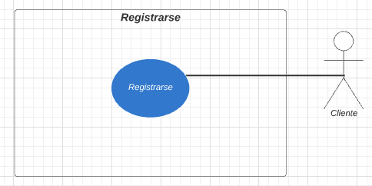
Plantilla de descripcion textual Caso de uso / requerimiento

Identificador | IS-0002
Prioridad | Alta
Critico | No
Caso de uso | Registro
Actores | Cliente
Resumen / descripción | Este caso de uso le permite a los clientes registrarse en el sistema para poder realizar la compra de sus productos o ser un cliente registrado en el sistema.
Pre- condiciones
Post-condiciones | Pedido realizado.
Entradas
Salidas
Criterios de aceptación | El usuario debe ingresar todos los campos del formulario

Relaciones entre casos de uso

Incluye
Extiende
Hereda de (generalización)

Flujo de eventos

Actor | Sistema
Cliente | 1-Selecciona un producto y le da clic al boton comprar .
Cliente | 2-Al momento de realizar la compra escoge la opcion de registrarse .
Cliente | 3-Se despliega el formulario de registro.
Cliente | 4-El usuario llena los campos del formulario
Cliente | 5- Se registra en el sistema

Diagrama de muñecos y pelotas

Carrito
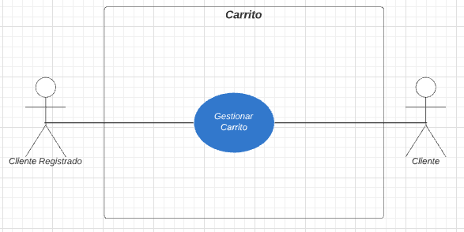
Plantilla de descripcion textual Caso de uso / requerimiento

Identificador | IS-0003
Prioridad | Alta
Critico | No
Caso de uso | carrito
Actores | Cliente, Cliente registrado
Resumen / descripción | Este caso de uso le permite a los clientes seleccionar productos y agregarlos al carrito de compras con opción de vaciar todo su carro de compras.
Pre- condiciones | El cliente debe seleccionar la cantidad y elegir el botón “Al carrito” ubicado en la parte inferior de la descripción de cada producto
Post-condiciones | Muestra los productos que selecciono el usuario con la posibilidad de eliminarlos o agregar más productos y realizar la compra
Entradas
Salidas
Criterios de aceptación | El usuario debe ingresar todos los campos del formulario

Relaciones entre casos de uso

Incluye
Extiende
Hereda de (generalización)

Flujo de eventos

Actor | Sistema
Cliente | 1-Selecciona los productos en el menu principal .
Cliente | 2-se despliega una lista de los productos disponibles en la tienda.
Cliente | 3-El usuario escoge el producto agregar , selecciona la cantidad y le da clic al boton Alcarrito.
Cliente | 4-Muestra un listado de producto escogidos

Diagrama de muñecos y pelotas

Actualizar datos
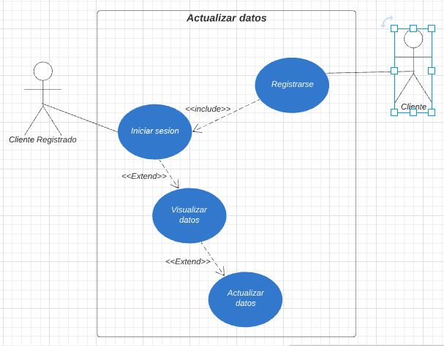
Plantilla de descripcion textual Caso de uso / requerimiento

Identificador | IS-0004
Prioridad | Alta
Critico | No
Caso de uso | Actualizar datos
Actores | Cliente registrado
Resumen / descripción | Este caso de uso le permite a los clientes registrados cambiar sus datos en el sistema.
Pre- condiciones | El cliente tiene que estar registrado en el sistema, haber iniciado sesión correctamente e ingresar al ítem de mis datos
Post-condiciones | Actualización de los datos del cliente en el sistema
Entradas
Salidas
Criterios de aceptación | Error al validar los datos, ingreso el nombre de usuario a la contraseña mal
Criterios de aceptación | Si los campos requeridos no están debidamente diligenciados el sistema no los guardara

Relaciones entre casos de uso

Incluye | si
Extiende | si
Hereda de (generalización)

Flujo de eventos

Actor | Sistema
Cliente registrado | 1. El caso de uso comienza cuando el cliente registrado se dirige al botón iniciar sesión en el menú principal.
Cliente registrado | 2. Ingresa los datos de inicio de sesión, nombre de usuario y contraseña
Cliente registrado | 3. El sistema valida los datos
Cliente registrado | 4. Ingresa al panel de clientes
Cliente registrado | 5. Selecciona el ítem mis datos en el menú del panel de clientes
Cliente registrado | Visualiza los datos y si alguno está mal o quiere actualizarlo procede a seleccionar la opción actualizar datos
Cliente registrado | 6. Visualiza los datos y si alguno está mal o quiere actualizarlo procede a seleccionar la opción actualizar datos.
Cliente registrado | 7. El sistema despliega un formulario para que el usuario actualice sus datos
Cliente registrado | 8. El sistema verifica que los campos requeridos tengan información
Cliente registrado | 9. Procede a la verificación.
Cliente registrado | 10.Mensaje de alerta “sus cambios han sido efectuados”

Diagrama de muñecos y pelotas

Mostrar menu
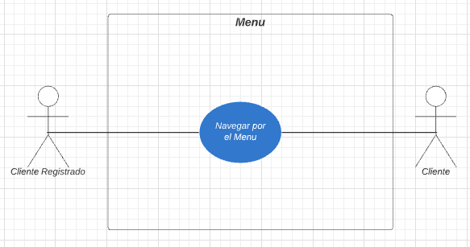
Plantilla de descripcion textual Caso de uso / requerimiento

Identificador | IS-0005
Prioridad | Alta
Critico | No
Caso de uso | mostrar menu
Actores | Cliente, Cliente registrado
Resumen / descripción | Este caso de uso le permite a los usuarios navegar por los diferentes ítems del sistema que no exijan verificación de datos
Pre- condiciones | El cliente tiene que estar registrado en el sistema, haber iniciado sesión correctamente e ingresar al ítem de mis datos
Post-condiciones | Actualización de los datos del cliente en el sistema
Entradas
Salidas
Criterios de aceptación | Error al validar los datos, ingreso el nombre de usuario a la contraseña mal
Criterios de aceptación | Si los campos requeridos no están debidamente diligenciados el sistema no los guardara

Relaciones entre casos de uso

Incluye
Extiende
Hereda de (generalización)

Flujo de eventos

Actor | Sistema
cliente, Cliente registrado | El caso de uso comienza cuando el usuario ingresa a carrito puede visualizar los productos disponibles, ver los detalles del producto, registrarse, agregar productos al carrito de compras, vaciar su carrito de compras

Diagrama de muñecos y pelotas

